플레이어
플레이어 컨셉 | 리소스 리스트

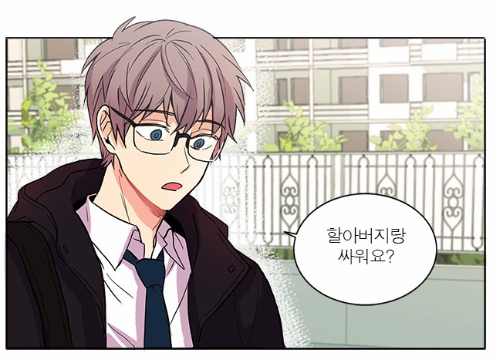 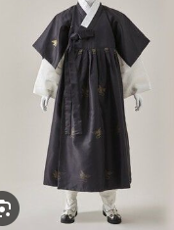 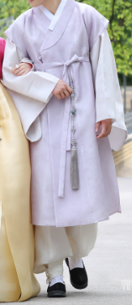 | 

이름: 강지환 나이: 27세 성별: 남자 키: 178cm 직업: 찻집 사장 성격: 이타적이며 다정한 성격. 불의를 보면 참을 수 없고 남을 잘 돕는 성격 좋아하는 것과 취미: 고양이, 카페에서 시간 보내기 # ISFJ # 엄친아 상 외형: 회갈색 머리에 안경을 쓰고 있음(안경은 없애도 상관없음) 정갈하고 단색 두루마기를 입고 다님 맑은 검은 눈동자와 뚜렷한 이목구비 | ∙ 플레이어가 좌측을 바라보는 리소스 ∙ 플레이어가 우측을 바라보는 리소스 ∙ 플레이어가 좌측으로 걸어가는 애니메이션 ∙ 플레이어가 우측으로 걸어가는 애니메이션 ∙ 플레이어가 점프하는 애니메이션

NPC1
NPC 1 컨셉

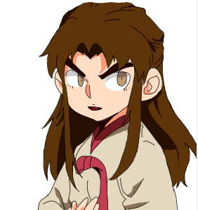 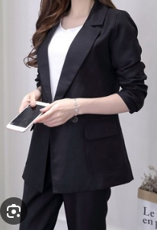

이름: 삼신 나이: 알 수 없음 (주민등록증 상 나이: 32세) 성별: 여성 키: 164cm 직업: 회사원(중소기업 대리) 성격: 화를 잘 내고, 불만이 많음. 만나면 상사 욕을 함 좋아하는 것과 취미: 술 마시는 것을 좋아함 # 직장인 # ESTP 외형: 짙은 갈색의 긴 머리를 가지고 있음 갈색 눈동자를 가지고 있고 인상을 자주 찌뿌림 검은색 양복 차림

NPC2
NPC 2 컨셉

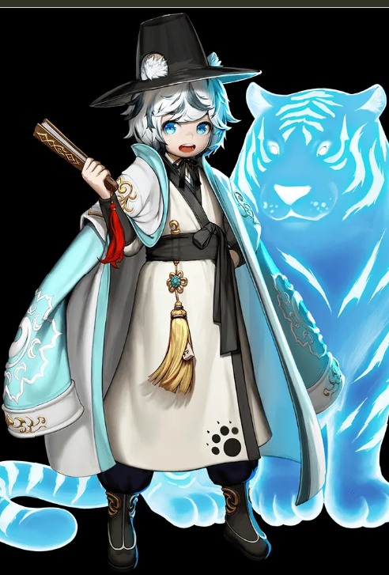 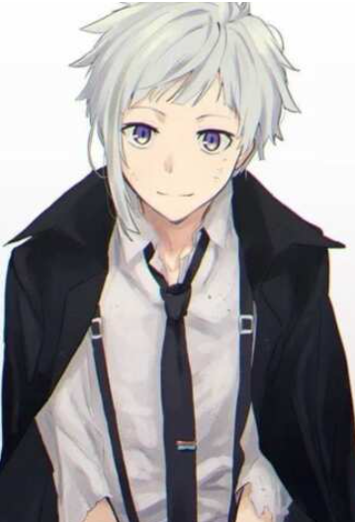

이름: 장산 나이: 알 수 없음 (주민등록증 상 나이: 22세) 성별: 남성 키: 173cm 직업: 대학생 성격: 매사에 긍정적이고 명랑함 좋아하는 것과 취미: 작고 귀여운 것을 좋아함 외형: 옷을 캐주얼하게 입음 (후드티나 멘투맨) 짧은 흰 머리 검은 눈동자에 밝은 톤의 피부

NPC3
NPC 3 컨셉

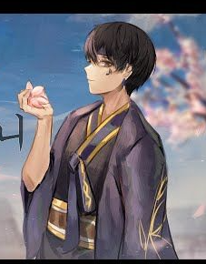 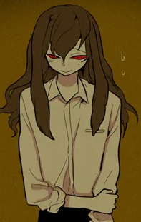

이름: 장산 나이: 알 수 없음 (주민등록증 상 나이: 18세) 성별: 남성 키: 163cm 직업: 고등학생 성격: 매사에 부정적이고 소심함 좋아하는 것과 취미: 혼자 있는 것을 좋아하고 혼잣말을 자주함 외형: 칙칙하고 어두운 계열의 캐주얼 복장 짧은 검은머리 흐리멍텅한 갈색 눈동자에 밝은 톤의 피부

